שער
 | מדינת ישראל משרד המשפטים אגף טכנולוגיות דיגיטליות ומידע | 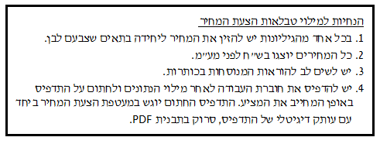
מזהה הפנייה לקבלת הצעות: | 27-2019

נושא הפנייה לקבלת הצעות: | שירותי Data Scientist עבור משרד המשפטים

שם הגוף המציע:

מזהה הגוף המציע (ח.פ/ח.צ/ע.מ וכדו')

תאריך:

חותמת וחתימה:

עלות שירותי מומחה
2.3 עלות שירותי מומחה

אחוז הנחה מוצע לכל מומחה
בתא זה יזין המציע את אחוז ההנחה המוצע על ידו על תעריף Data Sceintistבכיר .
בתא זה יזין המציע את אחוז ההנחה המוצע על ידו על תעריף Data Sceintistבכיר .
אחוז הנחה מוצע על תעריף מרבי שהמשרד נכון לשלם עבור שעת Data Sceintist בכיר - 372 ₪ לשעה (לפני מע"מ)
אחוז הנחה מוצע על תעריף מרבי שהמשרד נכון לשלם עבור שעת Data Sceintist מנוסה - 307 ₪ לשעה (לפני מע"מ)

אחוז ההנחה המרבי אותו יכול מציע להגיש לכל מומחה הוא 22%.

שם מלא | תאריך | חותמת וחתימה

